关系图
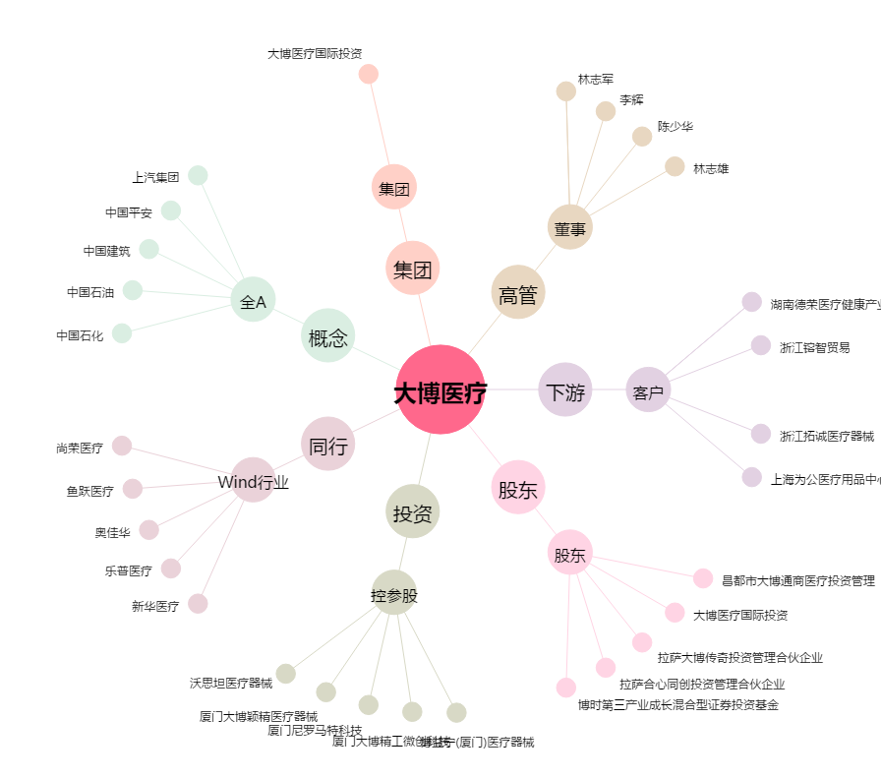
大博医疗[002901.SZ] - 关系概览图

